Tablas
Tabla: Equipos |  |  |  |  | Ejemplo

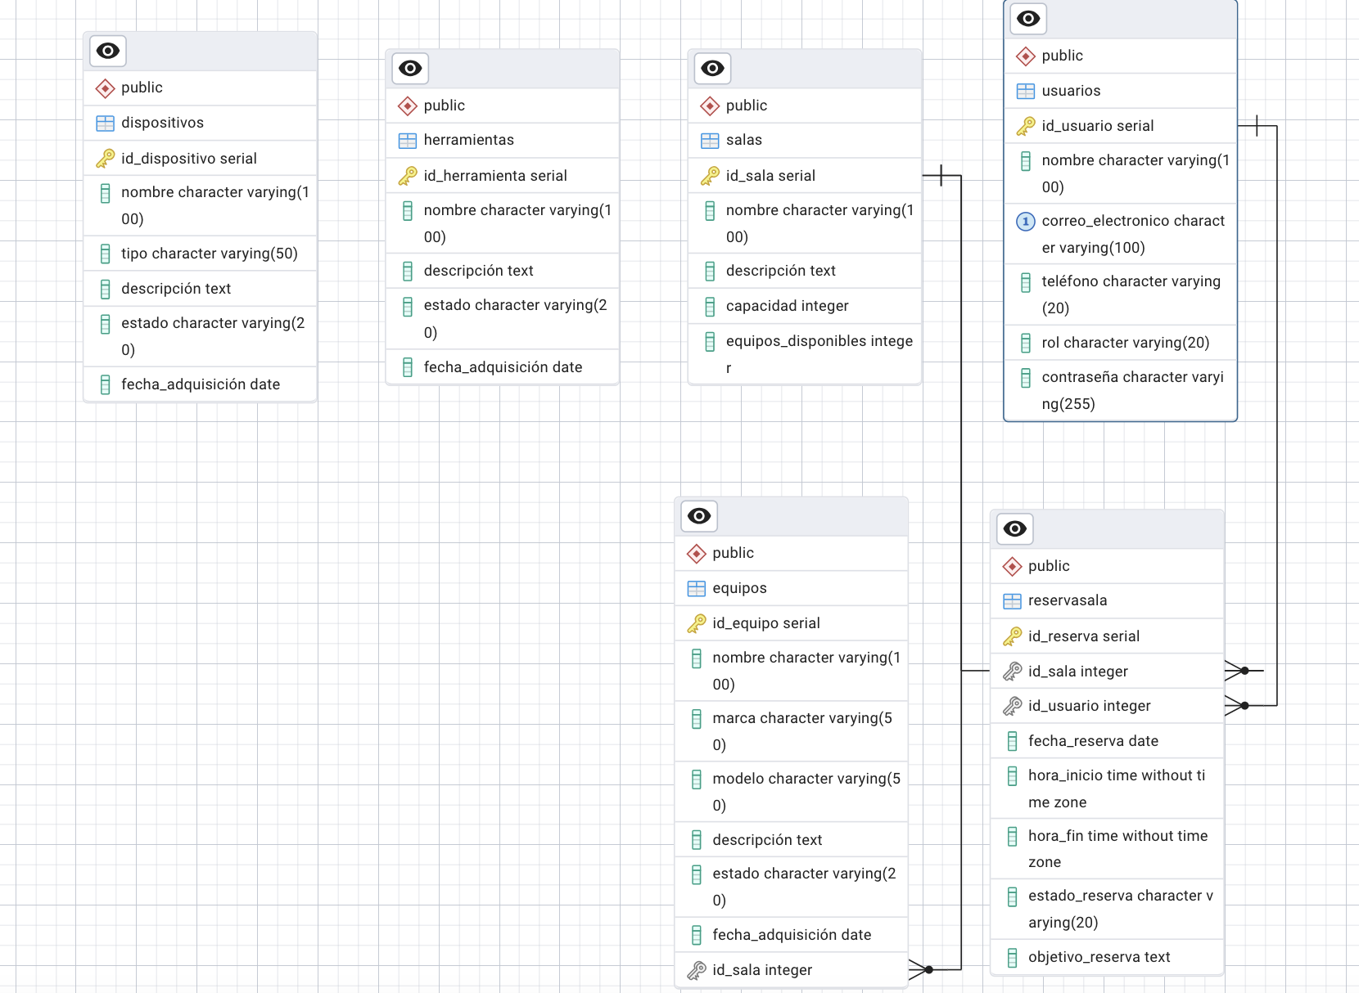
Campo | Tipo de Dato | Longitud / Tamaño | Descripción | Llave | ID_equipo | Nombre | Marca | Modelo | Descripción | Estado | Fecha_adquisición | ID_sala
ID_equipo | INT | - | Identificador único del equipo | PK | 1 | Laptop A | Dell | XPS 13 | Laptop ultradelgada | Disponible | 2023-01-15 | 1
Nombre | VARCHAR | 100 | Nombre del equipo | - | 2 | PC Tower | HP | ProDesk 400 | PC de escritorio | En Mantenimiento | 2022-07-01 | 2
Marca | VARCHAR | 50 | Marca del equipo | - | 3 | Monitor B | Samsung | Odyssey G7 | Monitor curva 27" | Disponible | 2023-03-22 | 1
Modelo | VARCHAR | 50 | Modelo del equipo | - | 4 | Impresora | Canon | PIXMA G502 | Impresora a color | En Mantenimiento | 2021-11-11 | 3
Descripción | TEXT | - | Descripción breve del equipo | -
Estado | VARCHAR | 20 | Estado del equipo (Disponible, En Mantenimiento) | -
Fecha_adquisición | DATE | - | Fecha en la que se adquirió el equipo | -
ID_sala | INT | - | Relaciona el equipo con una sala | FK

2. Tabla: Herramientas |  |  |  |  | Ejemplo

Campo | Tipo de Dato | Longitud / Tamaño | Descripción | Llave | ID_herramienta | Nombre | Descripción | Estado | Fecha_adquisición
ID_herramienta | INT | - | Identificador único de la herramienta | PK | 1 | Destornillador | Herramienta manual | Disponible | 2022-02-25
Nombre | VARCHAR | 100 | Nombre de la herramienta | - | 2 | Multímetro | Herramienta para medir voltaje | En Mantenimiento | 2021-05-18
Descripción | TEXT | - | Descripción breve de la herramienta | - | 3 | Soldador | Herramienta para soldar circuitos | Disponible | 2023-06-10
Estado | VARCHAR | 20 | Estado de la herramienta (Disponible, En Mantenimiento) | -
Fecha_adquisición | DATE | - | Fecha en la que se adquirió la herramienta | -

3. Tabla: Dispositivos |  |  |  |  | Ejemplo

Campo | Tipo de Dato | Longitud / Tamaño | Descripción | Llave | ID_dispositivo | Nombre | Tipo | Descripción | Estado | Fecha_adquisición
ID_dispositivo | INT | - | Identificador único del dispositivo | PK | 1 | Teclado | Periférico | Teclado mecánico | Disponible | 2023-02-10
Nombre | VARCHAR | 100 | Nombre del dispositivo | - | 2 | Ratón | Periférico | Ratón óptico | En Mantenimiento | 202
Tipo | VARCHAR | 50 | Tipo de dispositivo (ej. Mouse, Teclado, etc.) | -
Descripción | TEXT | - | Descripción breve del dispositivo | -
Estado | VARCHAR | 20 | Estado del dispositivo (Disponible, En Mantenimiento) | -
Fecha_adquisición | DATE | - | Fecha en la que se adquirió el dispositivo | -

4. Tabla: Salas |  |  |  |  | Ejemplo

Campo | Tipo de Dato | Longitud / Tamaño | Descripción | Llave | ID_sala | Nombre | Descripción | Capacidad | Equipos_disponibles
ID_sala | INT | - | Identificador único de la sala | PK | 1 | Sala A | Sala principal | 10 | 5
Nombre | VARCHAR | 100 | Nombre de la sala | - | 2 | Sala B | Sala de reunión | 8 | 3
Descripción | TEXT | - | Descripción breve de la sala | - | 3 | Sala C | Sala de conferencias | 20 | 10
Capacidad | INT | - | Número de personas que la sala puede alojar | -
Equipos_disponibles | INT | - | Número de equipos disponibles en la sala | -

5. Tabla: ReservaSala |  |  |  |  | Ejemplo

Campo | Tipo de Dato | Longitud / Tamaño | Descripción | Llave | ID_reserva | ID_sala | ID_usuario | Fecha_reserva | Hora_inicio | Hora_fin | Estado_reserva | Objetivo_reserva
ID_reserva | INT | - | Identificador único de la reserva | PK | 1 | 1 | 2 | 2025-02-25 | 10:00:00 | 12:00:00 | Confirmada | Reunión de equipo
ID_sala | INT | - | Sala que fue reservada | FK | 2 | 3 | 1 | 2025-02-26 | 14:00:00 | 16:00:00 | Pendiente | Conferencia externa
ID_usuario | INT | - | Usuario que realiza la reserva | FK | 3 | 2 | 3 | 2025-02-27 | 9:00:00 | 11:00:00 | Cancelada | Reunión administrativa
Fecha_reserva | DATE | - | Fecha en que se realiza la reserva | -
Hora_inicio | TIME | - | Hora de inicio de la reserva | -
Hora_fin | TIME | - | Hora de fin de la reserva | -
Estado_reserva | VARCHAR | 20 | Estado de la reserva (Confirmada, Pendiente, Cancelada) | -
Objetivo_reserva | TEXT | - | Descripción del objetivo de la reserva | -

6. Tabla: Usuarios |  |  |  |  | Ejemplo

Campo | Tipo de Dato | Longitud / Tamaño | Descripción | Llave | ID_usuario | Nombre | Correo electrónico | Teléfono | Rol | Contraseña
ID_usuario | INT | - | Identificador único del usuario | PK | 1 | Juan Pérez | juan.perez@email.com | 555-1234 | Administrador | **************
Nombre | VARCHAR | 100 | Nombre del usuario | - | 2 | María González | maria.gonzalez@email.com | 555-5678 | Estudiante | **************
Correo electrónico | VARCHAR | 100 | Correo electrónico del usuario | - | 3 | Carlos Ramírez | carlos.ramirez@email.com | 555-9101 | Profesor | **************
Teléfono | VARCHAR | 20 | Teléfono del usuario | -
Rol | VARCHAR | 20 | Rol del usuario (Administrador, Estudiante, etc.) | -
Contraseña | VARCHAR | 255 | Contraseña del usuario (encriptada) | -

